关系图
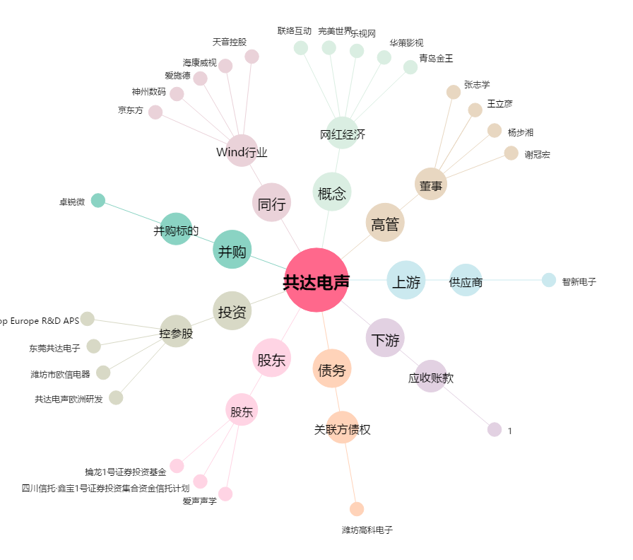
共达电声[002655.SZ] - 关系概览图

